Источники
 |  |  |  |  | Форма 0503117 с.3
3. Источники финансирования дефицита бюджета

Наименование показателя | Код строки | Код источника финансирования дефицита бюджета по бюджетной классификации | Утвержденные бюджетные назначения | Исполнено | Неисполненные назначения

1 | 2 | 3 | 4 | 5 | 6
Источники финансирования дефицита бюджета - всего | 500 | x | 41,357,711.27 | 34,005,862.06 | 7,351,849.21
в том числе:
источники внутреннего финансирования бюджета | 520 | x | - | - | -
из них:
источники внешнего финансирования | 620 | x | - | - | -
из них:
Изменение остатков средств | 700 | 000 01 05 00 00 00 0000 000 | 41,357,711.27 | 34,005,862.06 | 7,351,849.21
увеличение остатков средств, всего | 710 | 000 01 05 00 00 00 0000 500 | -864,674,097.45 | -557,062,356.58 | X
Увеличение остатков средств бюджетов | 710 | 000 01 00 00 00 00 0000 500 | -864,674,097.45 | -557,062,356.58 | X
Увеличение прочих остатков средств бюджетов | 710 | 000 01 05 02 00 00 0000 500 | -864,674,097.45 | -557,062,356.58 | X
Увеличение прочих остатков денежных средств бюджетов | 710 | 000 01 05 02 01 00 0000 510 | -864,674,097.45 | -557,062,356.58 | X
Увеличение прочих остатков денежных средств бюджетов муниципальных округов | 710 | 000 01 05 02 01 14 0000 510 | -864,674,097.45 | -557,062,356.58 | X
уменьшение остатков средств, всего | 720 | 000 01 05 00 00 00 0000 600 | 906,031,808.72 | 591,068,218.64 | X
Уменьшение остатков средств бюджетов | 720 | 000 01 00 00 00 00 0000 600 | 906,031,808.72 | 591,068,218.64 | X
Уменьшение прочих остатков средств бюджетов | 720 | 000 01 05 02 00 00 0000 600 | 906,031,808.72 | 591,068,218.64 | X
Уменьшение прочих остатков денежных средств бюджетов | 720 | 000 01 05 02 01 00 0000 610 | 906,031,808.72 | 591,068,218.64 | X
Уменьшение прочих остатков денежных средств бюджетов муниципальных округов | 720 | 000 01 05 02 01 14 0000 610 | 906,031,808.72 | 591,068,218.64 | X

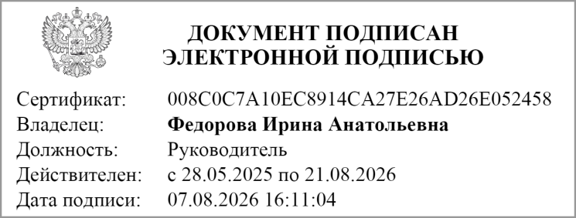
Руководитель
 | (подпись) |  | (расшифровка подписи)

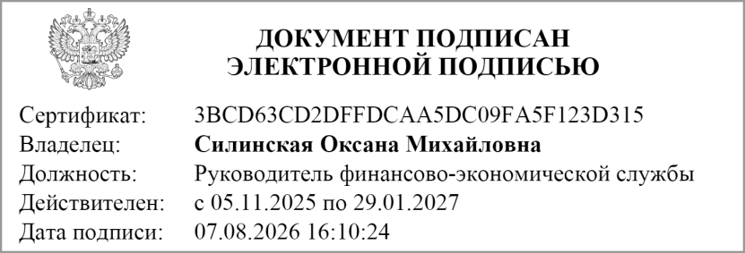
Руководитель финансово- экономической службы
 | (подпись) |  | (расшифровка подписи)

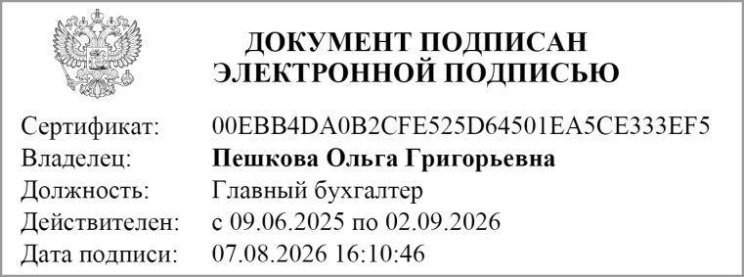
Главный бухгалтер
 | (подпись) |  | (расшифровка подписи)

" " ________________ 20 г.

Документ подписан электронной подписью. Дата представления 07.08.2026 Руководитель финансово-экономической службы(Силинская Оксана Михайловна, Сертификат: 3BCD63CD2DFFDCAA5DC09FA5F123D315, Действителен: с 05.11.2025 по 29.01.2027), Главный бухгалтер(Пешкова Ольга Григорьевна, Сертификат: 00EBB4DA0B2CFE525D64501EA5CE333EF5, Действителен: с 09.06.2025 по 02.09.2026), Руководитель(Федорова Ирина Анатольевна, Сертификат: 008C0C7A10EC8914CA27E26AD26E052458, Действителен: с 28.05.2025 по 21.08.2026)

